FORMATO
PROCESO
FORMATO
GESTIÓN DE MEJORAMIENTO
MAPA DE RIESGOS DE GESTIÓN
CÓDIGO
VERSIÓN
PÁGINA
VIGENTE DESDE
E-MEJ-FT-009
08
1 DE 1
16/01/2020

FECHA DE ACTUALIZACIÓN: |  | 2021-01-29 |  |  |  |  |  |  |  |  | ACCIÓN: (Marcar con "X") |  |  |  |  |  |  |  |  | FORMULACIÓN | x | SEGUIMIENTO 1 |  |  | SEGUIMIENTO 2 |  | SEGUIMIENTO 3
IDENTIFICACIÓN DEL RIESGO |  |  |  |  |  | VALORACIÓN DEL RIESGO |  |  |  |  |  |  |  |  |  |  |  |  |  |  |  |  |  |  |  | FECHA | MONITOREO Y REVISIÓN
PROCESO/ OBJETIVO | ÁREA*/ OBJETIVO | CAUSA | TIPO DE RIESGO | RIESGO | CONSECUENCIAS | ANÁLISIS DEL RIESGO |  |  | EVALUACIÓN DEL RIESGO |  |  |  |  |  |  |  |  | RIESGO RESIDUAL
 |  |  |  |  |  | RIESGO INHERENTE |  |  | DESCRIPCIÓN DE LA ACTIVIDAD DE CONTROL | CARACTERISTICAS DEL CONTROL | SÍ/NO | PESO DEL DISEÑO DE CADA CONTROL | PESO DE LA EJECUCIÓN DE CADA CONTROL | SOLIDEZ INDIVIDUAL DE CADA CONTROL | DEBE ESTABLECER ACCIONES PARA FORTALECER EL CONTROL | CONTROLES AYUDAN A DISMINUIR PROBABILIDAD | CONTROLES AYUDAN A DISMINUIR IMPACTO | ZONA DE RIESGO RESIDUAL | OPCIÓN DE MANEJO | FECHA DE ÚLTIMA MATERIALIZACIÓN DEL RIESGO | ACCIONES DE CONTINGENCIA EN CASO DE MATERIALIZACIÓN DEL RIESGO | ACCIONES ASOCIADAS AL FORTALECIMIENTO DEL CONTROL O A LA CAUSA
 |  |  |  |  |  | PROBABILIDAD | IMPACTO | ZONA DE RIESGO INHERENTE |  |  |  |  |  |  |  |  |  |  |  |  |  | ACCIONES A IMPLEMENTAR PARA EL FORTALECIMIENTO | PERIODO DE EJECUCIÓN DE LAS ACCIONES A IMPLEMENTAR | TIPO DE CONTROL | REGISTRO |  | ACCIONES IMPLEMENTADAS | RESPONSABLE | INDICADORES | OBSERVACIONES DEL MONITOREO
SEGUIMIENTO Y EVALUACIÓN A LA GESTIÓN | Proporcionar información sobre la efectividad del Sistema de Control Interno, la operación de la 1ª y 2ª Línea de defensa del Modelo Integrado de Planeación y Gestión -MIPG con un enfoque basado en riesgos | Recursos limitados (Tiempo, personal, etc.) Rotación en la contratación del personal contratistas de la OCI Errores en la planeación o en las pruebas y revisiones aplicadas en la Auditoría | OPERATIVO | Informes de Auditoría sin hallazgos y/o recomendaciones relevantes para la mejora de los procesos | No contribuir con el logro de los objetivos institucionales y mejora de los procesos Deterioro de imagen y credibilidad de la OCI | RARA VEZ | MODERADO | 1. MODERADO | 1. Cada vez que se realiza una auditoría, el Auditor líder, diligencia Formato de Programa de Auditoría 2. El Jefe de la Oficina hace seguimiento interno permanente al cumplimiento del Plan Anual de Auditorías. 3. Cada vez que se emite un Informe Preliminar de Auditoría, el Jefe de la OCI, revisa, valida y aprueba dicho documento. 4. Socialización de todos los Informes Definitivos de Auditoría con el equipo de Auditoría de la OCI, como insumo para enfocar revisiones y verificaciones. 5. Aplicación del Formato de Evaluación de Auditorías Internas, código S-SEG-FT-001, como retroalimentación de los procesos auditados. | ¿Existe un responsable asignado a la ejecución del control? | ASIGNADO | 95 | FUERTE (SIEMPRE SE EJECUTA) | 50 |  | DIRECTAMENTE | DIRECTAMENTE | 2. BAJO | ACEPTAR EL RIESGO | Desconocida | Ajustes al Informe de Auditoría Recomendaciones y sugerencias del Jefe de la OCI y del Equipo Auditor de la OCI, al Auditor del caso |  |  | PREVENTIVO |  |  |  | Jefe de Oficina Control Interno | Indicador de Efectividad: # de Informes de Auditoría sin hallazgos y/o recomendaciones relevantes para la mejora de los procesos. (Meta: 0).
 |  |  |  |  |  |  |  |  |  | ¿El responsable tiene la autoridad y adecuada segregación de funciones en la ejecución del control? | ADECUADO
 |  |  |  |  |  |  |  |  |  | ¿La oportunidad en que se ejecuta el control ayuda a prevenir la mitigación del riesgo o a detectar la materialización del riesgo de manera oportuna? | OPORTUNA |  |  |  |  | No. De columnas en la matriz de riesgo que se desplaza en el eje de la probabilidad. | No. De columnas en la matriz de riesgo que se desplaza en el eje de la impacto.
 |  |  |  | Descripción del Riesgo |  |  |  |  |  | ¿Las actividades que se desarrollan en el control realmente buscan por si sola prevenir o detectar las causas que pueden dar origen al riesgo, Ej.: verificar, validar, cotejar, comparar, revisar, etc.? | PREVENIR | MODERADO |  | MODERADO | SÍ | 1 | 1
 |  |  |  | Informes de Auditoría que no contienen hallazgos y/o recomendaciones que aporten a la mejora continua en los procesos y las áreas del Instituto |  |  |  |  |  | ¿La fuente de información que se utiliza en el desarrollo del control es información confiable que permita mitigar el riesgo? | CONFIABLE
 |  |  |  |  |  |  |  |  |  | ¿Las observaciones, desviaciones o diferencias identificadas como resultados de la ejecución del control son investigadas y resueltas de manera oportuna? | SE INVESTIGAN Y SE RESUELVEN OPORTUNAMENTE
 |  |  |  |  |  |  |  |  |  | ¿Se deja evidencia o rastro de la ejecución del control que permita a cualquier tercero con la evidencia llegar a la misma conclusión? | INCOMPLETA
 |  | Cambios en Leyes, Normas y/o Reglamentación Modificaciones en procedimientos internos Limitaciones y restricciones al personal, sobre recursos para capacitaciones Entendimiento limitado del rol de la Oficina de Control Interno por parte de los Procesos y Dependencias Solicitud no oportuna de acompañamiento o asesoría por parte de las áreas, procesos o dependencias | ESTRATÉGICO | Asesorías o acompañamientos no atendidos por la OCI | No contribuir con el logro de los objetivos institucionales y mejora de los procesos Deterioro de imagen y credibilidad de la OCI | POSIBLE | MENOR | 3. MODERADO | Designación de los Auditores para las asesorías, por parte del Jefe de la OCI, según conocimientos y habilidades específicos. Capacitaciones, según disponibilidad, en temas de relevancia para el ejercicio de la función de Auditoría. Compartir el material de capacitaciones a las cuales asiste cada miembro del equipo de Auditoría, al resto del equipo para transmitir los conocimientos adquiridos, compartiendo las memorias y/o extractos de las capacitaciones. Socialización de todos los documentos oficializados desde diciembre de 2018 a la fecha, relacionados en el Sistema Integrado de Gestión, propios de la OCI. | ¿Existe un responsable asignado a la ejecución del control? | ASIGNADO | 95 | FUERTE (SIEMPRE SE EJECUTA) | 50 |  | DIRECTAMENTE | DIRECTAMENTE | 3. BAJO | REDUCIR EL RIESGO | Desconocida | Revisión y estudio de información abierta al público general, sobre el tema específico por parte de miembros del equipo de la OCI, para atender posteriormente la solicitud de asesoría o acompañamiento. | 1. Socialización de temas de Control Interno y los roles de la OCI, mediante una comunicación semestral a todos los empleados y contratistas del Instituto. (Fortaleciendo acción de control para mitigar la cuarta causa) | 1. Semestral | PREVENTIVO | Correo electrónico dirigido a todo el personal del IDIPRON |  |  | Profesionales de Auditoría | Indicador Efectividad: # de acompañamientos de OCI del período/ # total de requerimientos de acompañamientos del Período. Indicador de Eficacia acción 1: # de correos electrónicos masivos dentro de la entidad socializando los roles de la Oficina de Control Interno en el primer semestre Meta= 1
 |  |  |  |  |  |  |  |  |  | ¿El responsable tiene la autoridad y adecuada segregación de funciones en la ejecución del control? | ADECUADO
 |  |  |  |  |  |  |  |  |  | ¿La oportunidad en que se ejecuta el control ayuda a prevenir la mitigación del riesgo o a detectar la materialización del riesgo de manera oportuna? | OPORTUNA |  |  |  |  | No. De columnas en la matriz de riesgo que se desplaza en el eje de la probabilidad. | No. De columnas en la matriz de riesgo que se desplaza en el eje de la impacto.
 |  |  |  | Descripción del Riesgo |  |  |  |  |  | ¿Las actividades que se desarrollan en el control realmente buscan por si sola prevenir o detectar las causas que pueden dar origen al riesgo, Ej.: verificar, validar, cotejar, comparar, revisar, etc.? | PREVENIR | MODERADO |  | MODERADO | SÍ | 1 | 1
 |  |  |  | Las asesorías o acompañamientos requeridos por las áreas o Entes de Control Externo a la Oficina de Control Interno no sean atendidos de manera pertinente |  |  |  |  |  | ¿La fuente de información que se utiliza en el desarrollo del control es información confiable que permita mitigar el riesgo? | CONFIABLE
 |  |  |  |  |  |  |  |  |  | ¿Las observaciones, desviaciones o diferencias identificadas como resultados de la ejecución del control son investigadas y resueltas de manera oportuna? | SE INVESTIGAN Y SE RESUELVEN OPORTUNAMENTE
 |  |  |  |  |  |  |  |  |  | ¿Se deja evidencia o rastro de la ejecución del control que permita a cualquier tercero con la evidencia llegar a la misma conclusión? | INCOMPLETA
 |  | 1. Los responsables de las áreas o procesos auditados no suministran la información o no atienden visitas de auditoría oportunamente, ya sea por prioridades a la operatividad de las dependencias, o por motivos asociados a fala de disponibilidad presencial del personal, generada por la pandemia COVID-19. 2. Entregas de Información parcial o inconsistente con las solicitudes, por parte de las áreas o procesos auditados. 3.Surgimiento de Auditorías Especiales solicitadas por la Dirección o requeridas por particularidades de la Gestión, a las cuales se da priorización con tiempos de respuesta mínimos, de manera que se retrasan los tiempos de las auditorías programadas con antelación. | DE CUMPLIMIENTO | Incumplimiento del Plan Anual de Auditorias | No aportar de manera oportuna información para la efectiva toma de decisiones estratégicas para el Instituto | PROBABLE | MENOR | 4. ALTO | 1. Seguimiento Interno trimestral al Plan Anual de Auditorías. 2. Carta de Representación firmada por el líder del proceso a auditar. Especificar en las solicitudes escritas los plazos máximos para el suministro de información . | ¿Existe un responsable asignado a la ejecución del control? | ASIGNADO | 95 | FUERTE (SIEMPRE SE EJECUTA) | 50 |  | DIRECTAMENTE | DIRECTAMENTE | 5. BAJO | REDUCIR EL RIESGO | Año 2020 | Desplazamiento de la auditoria no ejecutada a meses posteriores o a la vigencia inmediatamente posterior. | 1. Hacer seguimiento mensual al desarrollo de las auditorías en ejecución mediante reunión del equipo de Auditoría con el Jefe de la Oficina de Control Interno, donde se expongan las situaciones asociadas a la Pandemia COVID- 19 que sugieran demoras en el cumplimiento del PAAI. Se tomarán las medidas pertinentes según el caso, ya sea ajustando los tiempos o limitando el alcance de las auditorías. 2. Hacer seguimiento mensual al desarrollo de las auditorías en ejecución mediante reunión del equipo de Auditoría con el Jefe de la Oficina de Control Interno, donde se expongan las situaciones asociadas a solicitudes de prórroga o dilaciones en el suministro de información, que impliquen demoras en el cumplimiento del PAAI. Se tomarán las medidas pertinentes según el caso, ya sea ajustando los tiempos o limitando el alcance de las auditorías. 3. Ajuste al Plan Anual de Auditorías cada vez que se presente una Auditoría Especial. | 1. Mensual desde Marzo 2. Mensual desde Marzo 3. Cada vez que surja una Auditoría Especial | DETECTIVO | 1. Acta de Reunión 2. Acta de Reunión 3. Plan Anual de Auditorías y sus modificaciones |  |  | Jefe de OCI y Profesionales de Auditoría de OCI | Indicador de Efectividad: # de casos de desfases en el programa anual de auditoría, superiores a un mes. (Meta: 0) Indicador de Eficacia de la acción 1: # Revisiones a la ejecución del Plan de Auditoría desde el mes de Marzo. Indicador ideal: Uno cada mes.
...

INSTRUCTIVO DE DILIGENCIAMIENTO
INSTRUCCIONES DE DILIGENCIAMIENTO
Para el diligenciamiento de este instrumento tenga en cuenta: La formulación se realiza 1 vez al año con el apoyo de la Oficina Asesora de Planeación Los seguimientos serán adelantados por la Oficina de Control Interno.
FECHAS DE CORTE DE LA POLÍTICA | Formulación 31 de enero Seguimientos 30 de abril, 31 de agosto y 31 de diciembre de cada año
FECHA DE ACTUALIZACIÓN: | Registrar la fecha en la que el documento es aprobado por el líder del área.
ACCIÓN: | Se debe marcar con X únicamente una acción que sea la que la que corresponde, es decir, si es Formulación, o seguimiento I, II o III. Esto determina a quien se le envia el formato, para aprobación, consolidación y publicación, ya que la formulación corresponde a la oficina Asesora de Planeación y debe ser enviado desde el correo del lider del área a el correo planeacion@idipron.gov.co y los seguimientos corresponden a la oficina de Control Interno, que debe ser dirigido de igual forma al correo controlinterno@idipron.gov.co.
PROCESO/OBJETIVO ÁREA*/ OBJETIVO | Registrar el nombre del proceso para el cual que aplica el Mapa de Riesgos de Gestión. En IDIPRON hay procesos que estan compuestos por áreas, para estos casos en la primera casilla (PROCESO / OBJETIVO) se debe diligenciar el proceso macro junto con el objetivo del proceso y a seguir en la segunda casilla (ÁREA*/ OBJETIVO) junto con su objetivo. Ejemplo. -Gestión financiera (Proceso) esta compuesto por (Áreas)Tesoreria, Contabilidad y Presupuesto. -Modelo Pegagógico SE3: Esta compuesto por las Áreas de Derecho: Salud, Sociolegal, Sicosocial y Espiritulidad, Educación, Emprender. Estos Objetivos se pueden encontrar en el documento llamado Caracterización o en su defecto en el documento de la Plataforma Estrategica.

CAUSA | Son los medios, las circunstancias y agentes generadores de riesgo, entendidos todos los sujetos u objetos que tienen la capacidad de originar un riesgo. Este campo debe ser diligenciado describiendo brevemente la causa del riesgo identificado. Ejemplos: Carencia de controles en el procedimiento de contratación, Insuficiente capacitación del personal de contratos, Desconocimiento de los cambios en la regulación contractual, Inadecuadas políticas de operación.
TIPO DE RIESGO | 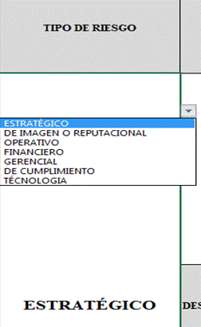 Para diligenciar este campo selecccione entre las opciones que le da la ventana, si no parecen las opciones digite la clase de riesgo identificado, según la clasificación que se da a continuación. El Riesgo está vinculado con todo el quehacer; se podría afirmar que no hay actividad que deje de incluir el riesgo como una posibilidad. Los riesgos no son sólo de carácter económico o están únicamente relacionados con entidades financieras o con lo que se ha denominado riesgos profesionales; éstos hacen parte de cualquier gestión que se realice. Entre las clases de riesgos que pueden presentarse están: Riesgos Estratégicos: Se asocia con la forma en que se administra la Entidad. El manejo del riesgo estratégico se enfoca a asuntos globales relacionados con la misión y el cumplimiento de los objetivos estratégicos, la clara definición de políticas, diseño y conceptualización de la entidad por parte de la alta gerencia. Riesgos Gerenciales: Posibilidad de ocurrencia de eventos que afecten los procesos gerenciales y/o la alta dirección. Riesgos Operativos: Comprende los riesgos relacionados tanto con la parte operativa como técnica de la entidad, incluye riesgos provenientes de deficiencias en los sistemas de información, en la definición de los procesos, en la estructura de la entidad, la desarticulación entre dependencias, lo cual conduce a ineficiencias, oportunidades de corrupción e incumplimiento de los compromisos institucionales. Riesgos Financieros: Se relacionan con el manejo de los recursos de la entidad que incluye, la ejecución presupuestal, la elaboración de los estados financieros, los pagos, manejos de excedentes de tesorería y el manejo sobre los bienes de cada entidad. De la eficiencia y transparencia en el manejo de los recursos, así como su interacción con las demás áreas dependerá en gran parte el éxito o fracaso de toda entidad. Riesgos de Cumplimiento: Se asocian con la capacidad de la entidad para cumplir con los requisitos legales, contractuales, de

RIESGO | Los riesgos son futuros eventos inciertos, los cuales pueden influir en el cumplimiento de los objetivos de las organizaciones, incluyendo sus objetivos estratégicos, operacionales, financieros y de cumplimiento. Se realiza determinando las causas, fuentes del riesgo y los eventos con base en el análisis de contexto para la entidad y del proceso, que pueden afectar el logro de los objetivos. El cual estará asociado a aquellos eventos o situaciones que pueden entorpecer el normal desarrollo de los objetivos del proceso, es necesario referirse a sus características o las formas en que se observa o manifiesta. En este caso es posible hacer una corta descripción del riesgo dentro de la identificación. Evitar iniciar con palabras negativas como: “No…”, “Que no…”, o con palabras que denoten un factor de riesgo (causa) tales como: “ausencia de”, “falta de”, “poco(a)”, “escaso(a)”, “insuficiente”, “deficiente”, “debilidades en…” Ejemplo: Objetivo del proceso: si el objetivo del proceso es “adquirir con oportunidad y calidad técnica los bienes y servicios requeridos por la entidad para su continua operación” un riesgo puede ser:Inoportunidad en la adquisición de los bienes y servicios requeridos por la entidad"
DESCRIPCIÓN DEL RIESGO | Realizar redacción descriptiva del riesgo conjungando causas y consecuencias que respondan las siguientes preguntas: ¿QUÉ PUEDE SUCEDER? ¿CÓMO PUEDE SUCEDER? ¿CUÁNDO PUEDE SUCEDER? ¿QUÉ CONSECUENCIAS TENDRÍA SU MATERIALIZACIÓN? Ejemplo: La combinación de factores como insuficiente capacitación del personal de contratos, cambios en la regulación contractual, inadecuadas políticas de operación y carencia de controles en el procedimiento de contratación pueden ocasionar inoportunidad en la adquisición de los bienes y servicios requeridos por la entidad y, en consecuencia, afectar la continuidad de su operación.
CONSECUENCIAS | Constituyen los efectos de la ocurrencia del riesgo sobre los objetivos de entidad; generalmente se dan sobre las personas o los bienes materiales o inmateriales con incidencias importantes tales como: daños físicos y fallecimiento, sanciones, pérdidas económicas, de información, de bienes, de imagen, de credibilidad y de confianza, interrupción del servicio y daño ambiental, entre otros.
ZONA DE RIESGO INHERENTE Hace referencia al riesgo antes de analizar los controles que se tengan para que el mismo no se materialice. | PROBABILIDAD | 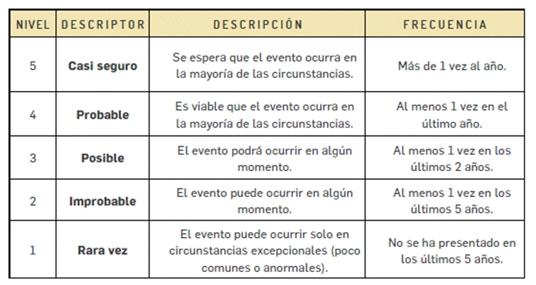 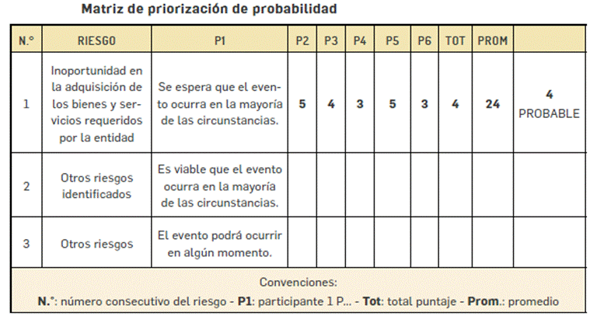 Es la oportunidad de ocurrencia de un evento de riesgo. Se mide según la frecuencia (número de veces en que se ha presentado el riesgo en un período determinado) o por la factibilidad (factores internos o externos que pueden determinar que el riesgo se presente). Se hace necesario el análisis de diferente fuentes como registros historicos, Informes, PQRS, hallazgos de los entes de control, memoria institucional de los funcionarios. La segunda metodología aplica cuando no hay evidencias para encontrar la probabilidad. En este caso se debe recurrir al conocimieno del grupo de trabajo, en donde cada una de las personas va a calificar en la escala de 1. Rara Vez, 2. improbable, 3. Casi Seguro, 4. Probable, 5. Posible. POsterior a eso se suman los puntojes asignados por cada uno y se promedia con el numero de personas, el resultado será la calificación del riesgo.

 | IMPACTO | 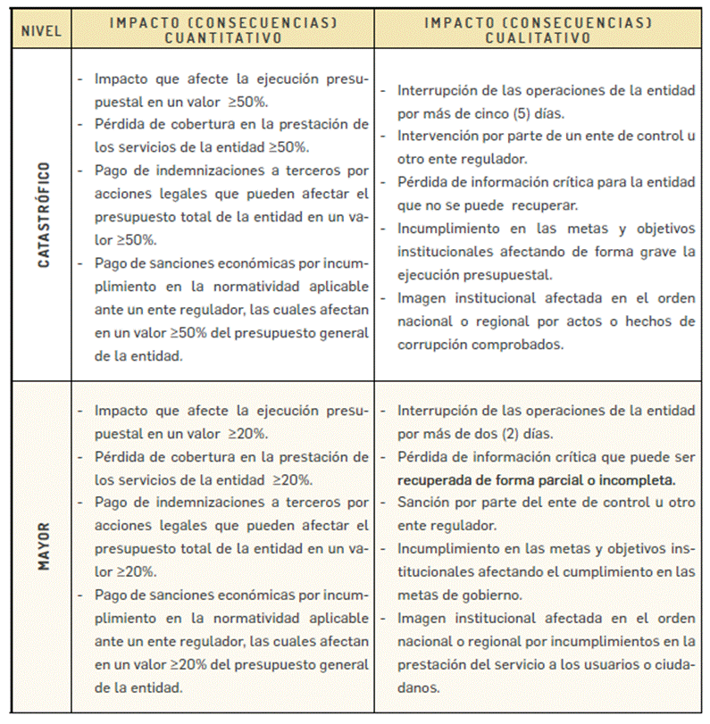 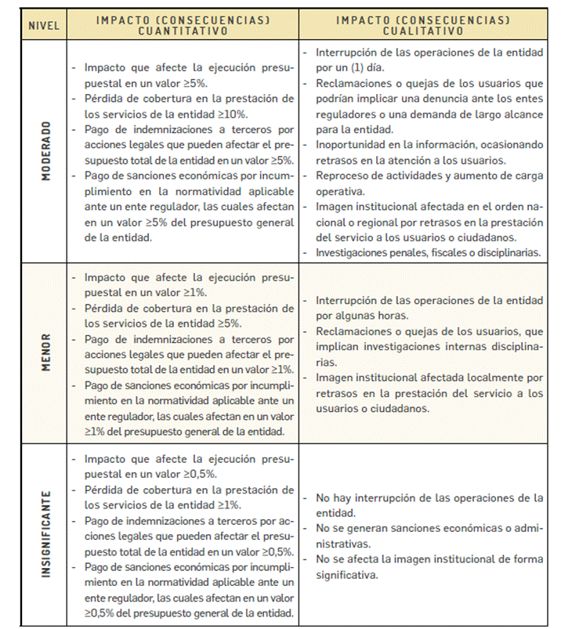 Son las consecuencias o efectos que puede generar la materialización del riesgo en la entidad.

 | ZONA DE RIESGO | El instrumento está formulado para realizar el cruce entre los valores de las variables de Probabilidad e Impacto. Esta zona se llama zona de Riesgo Inherente y arroja en su calculo una zona de riesgo que es la que hay que trabajar con el fin de bajarla. Esta información se diligencia de manera automática usando los valores que se ingresen en los campos Probabilidad e Impacto, campos previamente diligenciados.
CONTROL | Redactar de forma clara y consisa la forma en la que se ejerce el control en el proceso, para esto relacionar los instrumentos existentes (Manuales, formatos, procedimientos, intructivos), los cargos de las personas que relizan el control, los aplicativos si se cuenta con ellos, entre otros dependiendo de cada caso en particular.
CONTROLES (Preguntas de la existencia de controles) | 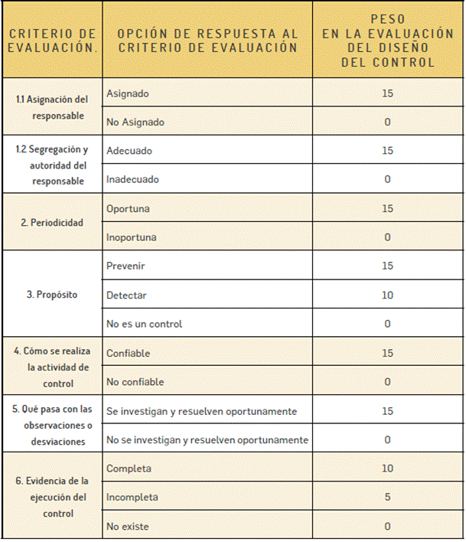 Se establecen siete preguntas con el fin de determinar que controles se aplican a cada uno de los procesos que sean analizados. A continuación se establece una casilla con las opciones de respuesta SI/NO que se debe responder para cada una de las siete preguntas relacionadas. ¿Existe un responsable asignado a la ejecución del control? "¿El responsable tiene la autoridad y adecuada segregación de funciones en la ejecución del control?" ¿La oportunidad en que se ejecuta el control ayuda a prevenir la mitigación del riesgo o a detectar la materialización del riesgo de manera oportuna? "¿Las actividades que se desarrollan en el control realmente buscan por si sola prevenir o detectar las causas que pueden dar origen al riesgo, Ej.: verificar, validar, cotejar, comparar, revisar, etc.?" ¿La fuente de información que se utiliza en el desarrollo del control es información confiable que permita mitigar el riesgo? ¿Las observaciones, desviaciones o diferencias identificadas como resultados de la ejecución del control son investigadas y resueltas de manera oportuna? ¿Se deja evidencia o rastro de la ejecución del control que permita a cualquier tercero con la evidencia llegar a la misma conclusión? EL VALOR TOTAL DEL PESO DE LOS CONTROLES ES 100. CADA UNA DE LOS ELEMENTOS QUE SE RESPONDEN CON NO RESTAN A ESTE VALOR.

PESO DE LA EJECUCIÓN DE CADA CONTROL | SELECCIONAR DEPENDIENDO DE LO QUE SUCEDA CON LOS CONTROLES
CONTROLES AYUDAN A DISMINUIR PROBABILIDAD | 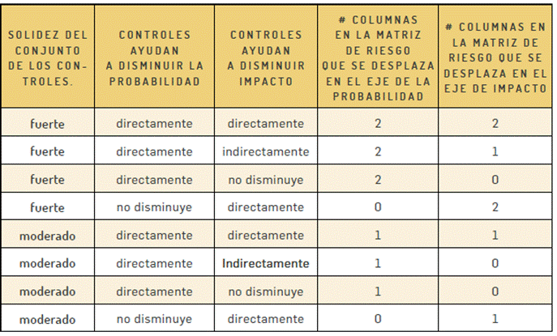 El mapa esta formulado, se debe seleccionar entre las opciones directamente, indirectamente, o no disminuye dependiendo del criterio del equipo de trabajo que establece el manejo de los riesgos. Esta casilla indicará si el riesgo ha disminuido por los controles que se describieron.
CONTROLES AYUDAN A DISMINUIR IMPACTO
RIESGO RESIDUAL | 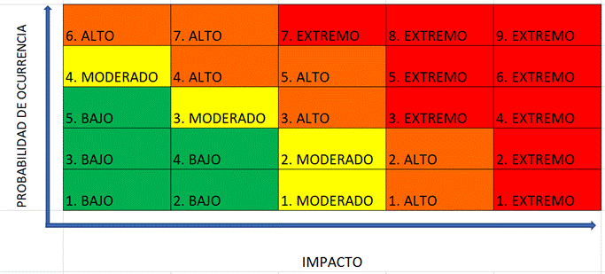 Para hallar la Zona de Riesgo Residual se debe partir de la ZONA DE RIESGO INHERENTE, el mapa de riesgos indica cuantas casillas se debe disminuir el riesgo en el mapa de calor, tanto en eje que corresponde al IMPACTO como al eje del PROBABILIDAD. Ejemplo: Un riesgo en Zona de Riesgo Inherente 2. MODERADO tiene controles solidos y el mapa calcula que debe bajar una (1) casilla de IMPACTO y una (1) de PROBABILIDAD. 1. Ubicar la Zona de Riesgo Inherente 2. MODERADO Despues de ubicarlo en el mapa seleccionarlo de la lista desplegable Nombrada como Riesgo Residual. En este ejemplo el Riesgo baja a 2. BAJO

FECHA DE ÚLTIMA MATERIALIZACIÓN DEL RIESGO | Escribir en este campo la última fecha de materialización del Riesgo, si esta información no existe diligenciar con no se tiene información, sin embargo desde este Mapa de Riesgos se debe llevar registro de estos eventos.
OPCIÓN DE MANEJO | Se debe seleccionar que Opción de Manejo se escogera para cada caso • Evitar el Riesgo: Se toman medidas encaminadas a evitar la materialización del riesgo. Ejemplo: Controles de calidad, mantenimiento preventivo a los equipos. • Reducir el Riesgo: Incluye medidas orientadas a disminuir tanto la probabilidad (medidas de prevención) como el impacto (medidas de protección). Ejemplo: optimización de los procedimientos y mejora en la efectividad de los controles. • Compartir o Transferir el Riesgo: Reducen los efectos de los riesgos, a través del traspaso de las pérdidas a otras organizaciones. Ejemplo: contratos de pólizas de seguro. • Asumir el Riesgo: Luego de que los riesgos sean reducidos o transferidos, pueden quedar riesgos residuales que se mantienen, en ese caso se asume el riesgo residual.
ACCIONES DE CONTINGENCIA EN CASO DE MATERIALIZACIÓN DEL RIESGO | Relacionar las acciones estratégicas y operativas que ayudarán a controlar el impacto del riesgo en caso de su materilización. Esto puede suceder en el caso de que los controles establecidos fallen y se deba actuar de manera urgente con el fin de evitar situaciones de emergencia y a minimizar sus consecuencias negativas.
ACCIONES ASOCIADAS AL CONTROL | ACCIONES A IMPLEMENTAR | Definir acciones enfocadas a atacar la Causa o al fortalecimiento de los controles. Esta acción se debe construir de forma permanente y se une al que hacer del área.
 | PERIODO DE EJECUCIÓN DE LAS ACCIONES A IMPLEMENTAR | Se deben identificar las acciones que se llevarán a cabo para llevar los riesgos identificados a ZONA DE RIESGO BAJA. Estas acciones son tendientes a crear o fortalecer los controles existentes. Se sugiere revisar las 7 preguntas referentes a los controles como guia para identificar falencias en los intrumentos, frecuencias entre otras.
 | FRECUENCIA DE EJECUCIÓN DE LAS ACCIONES DE CONTROL PLANTEADAS | Se debe establecer una frecuencia para la implemetación de la acción Planteada.
 | TIPO DE CONTROL | CONTROLES PREVENTIVOS: Controles que están diseñados para evitar un evento no deseado en el momento en que se produce. Este tipo de controles intentan evitar la ocurrencia de los riesgos que puedan afectar el cumplimiento de los objetivos.
 |  | CONTROLES DETECTIVOS: Controles que están diseñados para identificar un evento o resultado no previsto después de que se haya producido. Buscan detectar la situación no deseada para que se corrija y se tomen las acciones correspondientes.
...

